Feuil1
Réalisé par: | Karam EL KHALFOUNI
 | Anasse HANAFI
Le: | 2017-03-10

User Story | Tests réalisés | Résultat |  |  | ScreenShot
 |  | OK | K.O | NaN

US5 - Gestion des promotions | Lister les formations par année
US5 - Gestion des promotions | Lister les promotions d'une formation |  |  |  | 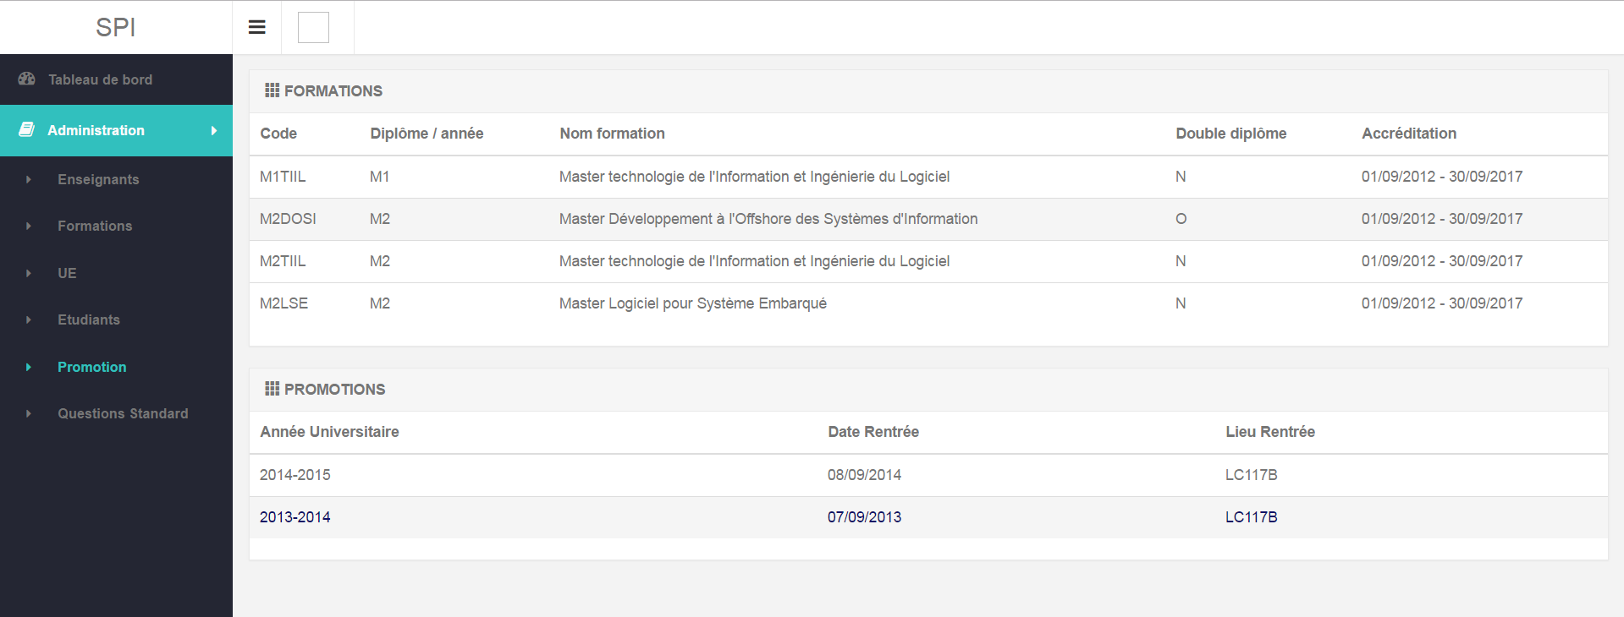
US5 - Gestion des promotions | Lister les étudiants d'une promotion |  |  |  | 